Use_Case
6.10.4 Màn hình thêm mới thông game
6.10.5 Màn hình chỉnh sửa thông tin game
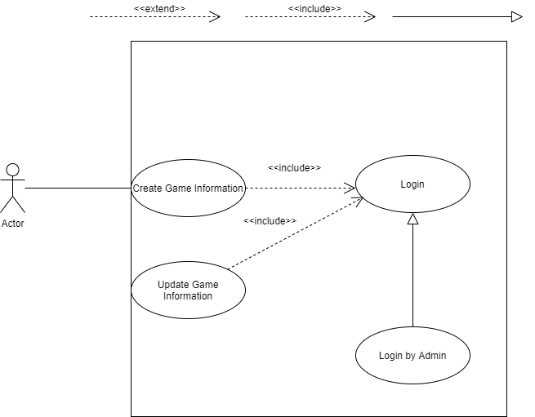
1

2

3
5

4

Class_Diagram
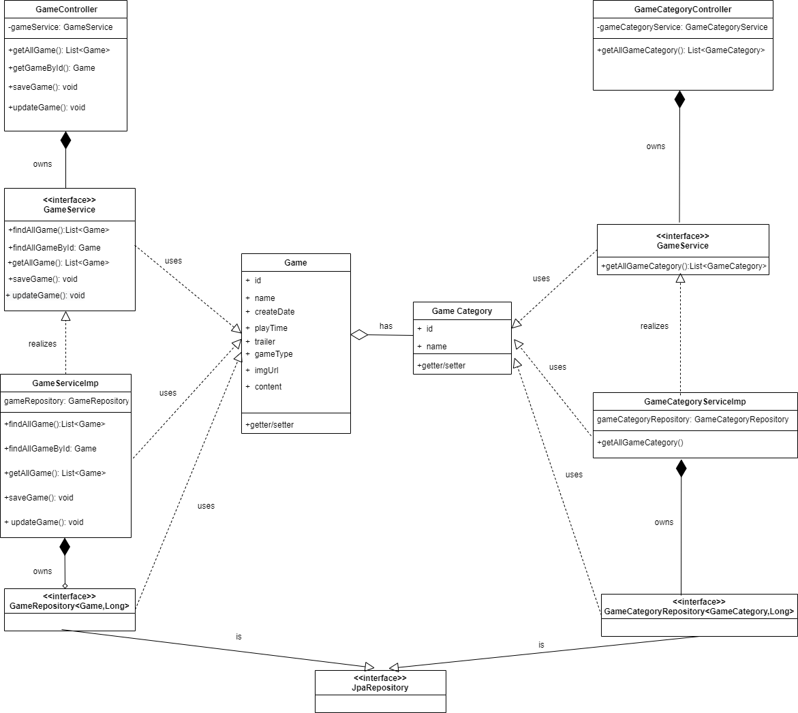
6.10.4 Màn hình thêm mới thông game
6.10.5 Màn hình chỉnh sửa thông tin game

Sequence_Diagram
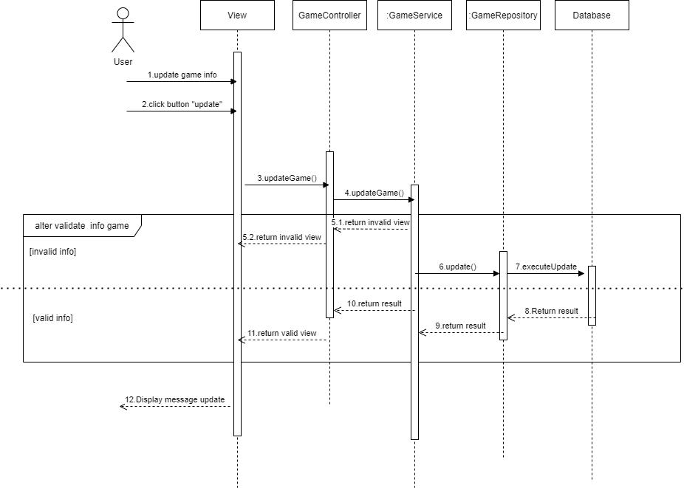
6.10.4 Màn hình thêm mới thông tin game
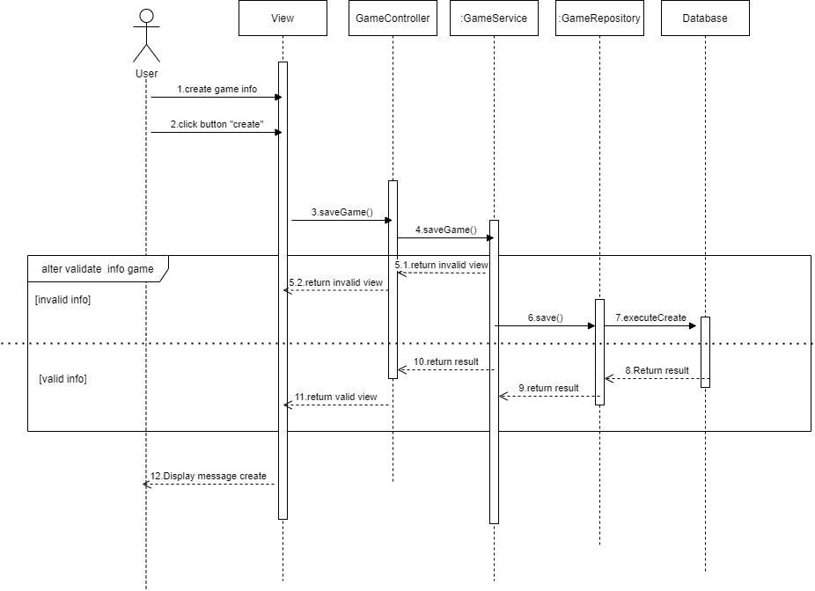

6.10.5.Màn hình chỉnh sửa thông tin game

